Table 1
 |  |  |  |  | ESPLANADA LIBERDADE |  |  |  | ESTUDO DE VIABILIDADE - ESTRUTURA MOLDADA IN-LOCO
 |  |  |  |  | Área de Prefeitura = |  |  | m² | PRECISÃO DOS DADOS: |  |  | 5% | VOLUME DE CONCRETO
 |  |  |  |  |  |  |  |  | PRECISÃO DOS DADOS: |  |  | 10% | PESO DO AÇO
REVISÃO | DESCRIÇÃO |  | DATA
R00 - EMISSÃO INICIAL |  | 2023-09-15
CLASSE DE AGRESSIVIDADE II
TRRF 120min
TRECHO 1 - CORPORATIVO | Repetição | Area | Consumo de concreto |  |  | Total/andar | espessura | Consumo de forma |  |  | Total/andar | Consumo de aço (kg) |  |  |  | Aço | Aço
 |  | (m²) | (m³) |  |  | (m³) | média | (m²) |  |  | (m²) | Pilar | Viga | Laje/Escada |  | (CA50+Tela) (kg) | Protensão (kg)
 |  |  | Pilar | Viga | Laje/Escada |  | (m) | Pilar | Viga | Laje/Escada |  |  |  | Vergalhão | Tela soldada
CORP-COB | 1 | 2.046 | 48.0 | 231.0 | 410.0 | 689.0 | 0.337 | 285 | 1.211 | 1.826 | 3.322 | 5,184.0 | 29,536.0 | 39,360.0 | 0.0 | 74,080.0 | 12,000.0
CORP-TIP | 5 | 2.060 | 48.0 | 172.0 | 350.0 | 570.0 | 0.277 | 285 | 1.143 | 1.874 | 3.302 | 8,064.0 | 33,862.0 | 33,600.0 | 0.0 | 75,526.0 | 8,450.0
CORP-01P - TRELIÇA METÁLICA (1) | 1 | 1.922 |  | 226.0 | 330.0 | 556.0 | 0.289 |  | 727 | 1.793 | 2.520 | 0.0 | 31,188.0 | 31,680.0 | 0.0 | 62,868.0 | 0.0
TERREO | 1 | 3.365 | 147.0 | 118.0 | 1,210.0 | 1,475.0 | 0.438 | 814 | 462 | 3.277 | 4.553 | 27,342.0 | 26,904.0 | 116,160.0 | 0.0 | 170,406.0 | 0.0
TOTAL | 8 | 17,633.0 | 435.0 | 1,435.0 | 3,700.0 | 5,570.0 | 0.316 | 2.525 | 8.115 | 16.265 | 26.905 | 72,846.0 | 256,938.0 | 355,200.0 | 0.0 | 684,984.0 | 54,250.0

TRECHO 2 - COMERCIAL | Repetição | Area | Consumo de concreto |  |  | Total/andar | espessura | Consumo de forma |  |  | Total/andar | Consumo de aço (kg) |  |  |  | Aço | Aço
 |  | (m²) | (m³) |  |  | (m³) | média | (m²) |  |  | (m²) | Pilar | Viga | Laje/Escada |  | (CA50+Tela) (kg) | Protensão (kg)
 |  |  | Pilar | Viga | Laje/Escada |  | (m) | Pilar | Viga | Laje/Escada |  |  |  | Vergalhão | Tela soldada
TERREO | 1 | 3.179 | 183.0 | 149.0 | 1,120.0 | 1,452.0 | 0.457 | 1.023 | 477 | 3.076 | 4.576 | 48,312.0 | 18,774.0 | 107,520.0 | 0.0 | 174,606.0 | 0.0
TOTAL | 1 | 3,179.0 | 183.0 | 149.0 | 1,120.0 | 1,452.0 | 0.457 | 1.023 | 477 | 3.076 | 4.576 | 48,312.0 | 18,774.0 | 107,520.0 | 0.0 | 174,606.0 | 0.0

TRECHO 3 - CULTURAL/TEATRO | Repetição | Area | Consumo de concreto |  |  | Total/andar | espessura | Consumo de forma |  |  | Total/andar | Consumo de aço (kg) |  |  |  | Aço | Aço
 |  | (m²) | (m³) |  |  | (m³) | média | (m²) |  |  | (m²) | Pilar | Viga | Laje/Escada |  | (CA50+Tela) (kg) | Protensão (kg)
 |  |  | Pilar | Viga | Laje/Escada |  | (m) | Pilar | Viga | Laje/Escada |  |  |  | Vergalhão | Tela soldada
PRAÇA EXPOSIÇÕES | 1 | 2.330 | 85.0 | 473.0 | 337.0 | 895.0 | 0.384 | 389 | 1.826 | 2.146 | 4.361 | 14,025.0 | 53,216.0 | 36,432.0 | 0.0 | 103,673.0 | 37,600.0
TERREO | 1 | 4.140 | 191.0 | 1,139.0 | 680.0 | 2,010.0 | 0.486 | 861 | 3.091 | 3.505 | 7.457 | 31,515.0 | 113,586.0 | 65,280.0 | 0.0 | 210,381.0 | 48,700.0
TOTAL | 2 | 6,470.0 | 276.0 | 1,612.0 | 1,017.0 | 2,905.0 | 0.449 | 1.250 | 4.917 | 5.651 | 11.818 | 45,540.0 | 166,802.0 | 101,712.0 | 0.0 | 314,054.0 | 86,300.0

RESUMO SETOR 1 |  | 17,633.0 | 435.0 | 1,435.0 | 3,700.0 | 5,570.0 | 0.316 | 2.525 | 8.115 | 16.265 | 26.905 | 72,846.0 | 256,938.0 | 355,200.0 | 0.0 | 684,984.0 | 54,250.0
RESUMO SETOR 2 |  | 3,179.0 | 183.0 | 149.0 | 1,120.0 | 1,452.0 | 0.457 | 1.023 | 477 | 3.076 | 4.576 | 48,312.0 | 18,774.0 | 107,520.0 | 0.0 | 174,606.0 | 0.0
RESUMO SETOR 3 |  | 6,470.0 | 276.0 | 1,612.0 | 1,017.0 | 2,905.0 | 0.449 | 1.250 | 4.917 | 5.651 | 11.818 | 45,540.0 | 166,802.0 | 101,712.0 | 0.0 | 314,054.0 | 86,300.0
RESUMO SUPERESTRUTURA |  | 27,282.0 | 894.0 | 3,196.0 | 5,837.0 | 9,927.0 | 0.364 | 4.798 | 13.509 | 24.992 | 43.299 | 166,698.0 | 442,514.0 | 564,432.0 | 0.0 | 1,173,644.0 | 140,550.0

OUTROS |  |  |  |  |  | Concreto |  |  |  |  | Formas |  |  |  |  | Aço | Protensão
 |  |  |  |  |  | (m³) |  |  |  |  | (m²) |  |  |  |  | (kg) | aço (kg)

Total outros |  |  |  |  |  | 0.0 |  |  |  |  | 0.0 |  |  |  |  | 0.0 | 0.0

RESUMO SUPERESTRUTURA + OUTROS |  | 27,282.0 |  |  |  | 9,927.0 | 0.364 |  |  |  | 43,299.1 |  |  |  |  | 1,173,644.0 | 140,550.0

CONCRETO SUPERESTRUTURA (SEM FUNDAÇÃO):
fck 45 MPa/Ecs 30 GPa ---> | 9,927.0 | m³
Total: | 9.927 | m³

FUNDAÇÃO | Repetição | Area |  |  |  | Concreto |  |  |  |  | Formas |  |  |  |  | Aço | Protensão
 |  | (m²) |  |  |  | (m³) |  |  |  |  | (m²) |  |  |  |  | (kg) | aço (kg)

Totais |  | 0.0 |  |  |  | 0.0 |  |  |  |  | 0.0 |  |  |  |  | 0.0
TIPO DE FUNDAÇÃO: | Hélice Contínua
fck BLOCOS (MPa): | 50
fck DEMAIS ELEMENTOS DE FUNDAÇÃO (MPa): | 35
Total com Fundações |  | 27,282.0 |  |  |  | 9,927.0 | 0.364 |  |  |  | 43,299.1 |  |  |  |  | 1,173,644.0 | 140,550.0
NÃO CONTEMPLADOS: |  |  |  |  |  |  | NOTAS
FUNDAÇÃO |  |  |  |  |  |  | (1) Considerada treliça metálica de transição. O consumo dessa treliça não está idnicado nesse quantitativo
BALDRAMES
CORTINAS E CONTENÇÕES
ELEMENTOS PRÉ-FABRICADOS
ESTRUTURA METÁLICA
MODELOS UTILIZADOS:
TQS: 2995-TQS24-ESPLANADA LIBERDADE-1-CORP-E2_QUANT
TQS: 2995-TQS24-ESPLANADA LIBERDADE-2-HOTEL-B1_QUANT
TQS: 2995-TQS24-ESPLANADA LIBERDADE-3-CULTURAL-B4_QUANT
DESENHOS DE REFERÊNCIA:

RESUMO DO DESEMPENHO (SEM FUNDAÇÕES) |  | Area |  |  |  | Concreto |  |  |  |  | Formas |  |  |  |  | Aço | Protensão
 |  | (m²) |  |  |  | (m³) |  |  |  |  | (m²) |  |  |  |  | (kg) | aço (kg)
 |  | 27,282.0 | PREVISTO (EV) |  |  | 9,927.0 |  |  |  |  | 43,299.1 |  |  |  |  | 1,173,644.0 | 140,550.0
 |  |  | REALIZADO (LO)
 |  |  | RESULTADO
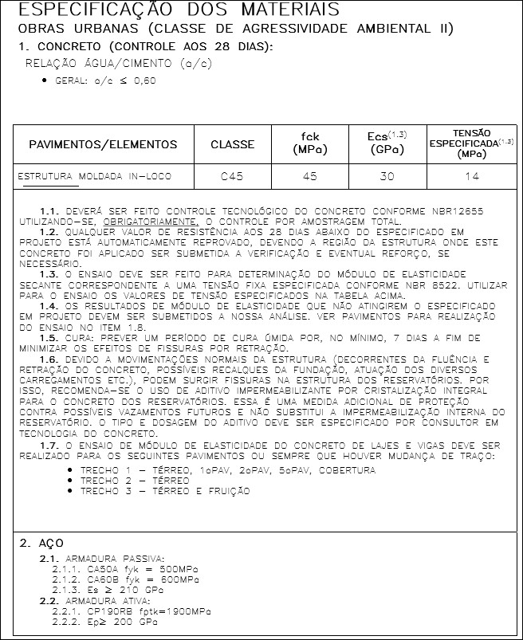 22/09/2023 06:30 2995-8033-QUAN-TQS_-PLAN-R15-AJUSTE AÇO.xls

